Sheet1
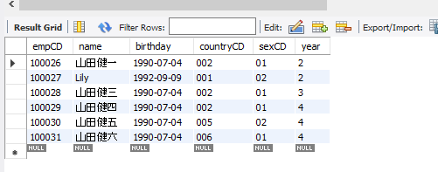

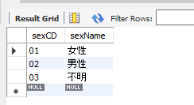
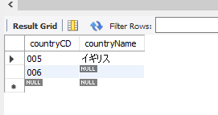

Sheet2
MYSQL安装后在service中找不到时的解决方案
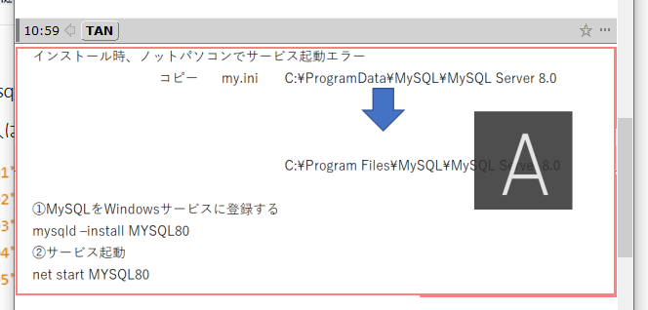

用cmd执行java，

找到.java文件本目录 javac -encoding UTF-8 文件名.java →.class文件
回到该文件的src目录执行java 工程名.class名

当java里无dbviewer时参照以下网址设置
https://symfoware.blog.fc2.com/blog-entry-808.html

